RUJUKAN
DATA NAMA PASIEN GANGGUAN JIWA YANG DIRUJUK
Puskesmas :
Bulan : Januari
Tahun : 2022 |  |  |  |  |  |  |  |  |  | DAFTAR REKAPAN RUJUKAN PASIEN GANGGUAN JIWA
NO | NAMA | USIA | JENIS KELAMIN |  | KASUS |  | ALAMAT | DIAGNOSA | TEMPAT RUJUK
 |  |  | L | P | BARU | LAMA |  |  |  | NO | BULAN | JUMLAH | KET
1 | 2 | 3 | 4 | 5 | 6 | 7 | 8 | 9 | 10 | 1 | JANUARI | 0
 |  |  |  |  |  |  |  |  |  | 2 | PEBRUARI | 0
 |  |  |  |  |  |  |  |  |  | 3 | MARET | 0
 |  |  |  |  |  |  |  |  |  | 4 | APRIL | 0
 |  |  |  |  |  |  |  |  |  | 5 | MEI | 0
 |  |  |  |  |  |  |  |  |  | 6 | JUNI | 0
 |  |  |  |  |  |  |  |  |  | 7 | JULI | 0
 |  |  |  |  |  |  |  |  |  | 8 | AGUSTUS | 0
 |  |  |  |  |  |  |  |  |  | 9 | SEPTEMBER | 0
 |  |  |  |  |  |  |  |  |  | 10 | OKTOBER | 0
 |  |  |  |  |  |  |  |  |  | 11 | NOVEMBER | 0
 |  |  |  |  |  |  |  |  |  | 12 | DESEMBER | 0
 |  |  |  |  |  |  |  |  |  | TOTAL |  | 0

NIHIL

NIHIL

INTERPRESTASI
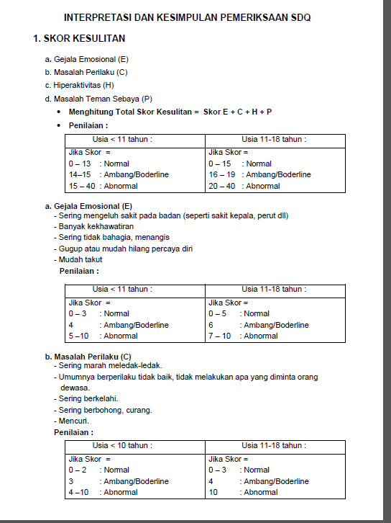
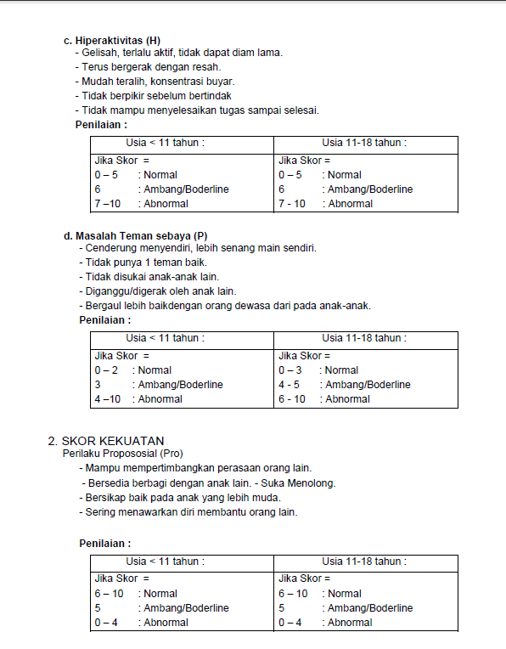

ANALISIS SDQ
 |  |  |  | MOHON HANYA MENGISI ANGKA (JUMLAH) DI KOTAK WARNA SESUAI DENGAN REKAPAN SDQ

 | Gejala emosional
Normal
Borderline
Abnormal
ES | Emotional symptom | Gejala emosional
CP | Conduct problem | Masalah Perilaku
H | Hyperactivity | Hiper aktifitas
P | Peer problem | Masalah teman sebaya
Pro | Prosocial | Perilaku Prososial
 |  |  | Gejala emosional | Masalah Perilaku | Hiper aktifitas | Masalah teman sebaya | Perilaku Prososial
 |  | Normal
 |  | Borderline
 |  | Abnormal
 |  | Jumlah | 0 | 0 | 0 | 0 | 0

 | Normal | Borderline | Abnormal
Gejala emosional
Masalah Perilaku
Hiper aktifitas
Masalah teman sebaya

 |  |  |  |  |  |  |  |  | Perilaku Prososial
 |  |  |  |  |  |  |  | Normal | 0
 |  |  |  |  |  |  |  | Borderline | 0
 |  |  |  |  |  |  |  | Abnormal | 0

